Table 1
Indeks Maturitas Sistem Pengendalian Internal Pemerintah (SPIP) Bawaslu Tahun 2009 - 2024
No. | Tahun | Kompomen |  |  | Keterangan
 |  | SPIP | MRI | IEPK
(1) | (2) | (3) | (4) | (5) | (6)
1 | 2017 | 2.517 | - | -
2 | 2018 | 2.865 | - | -
3 | 2019 | 2.938 | - | -
4 | 2020 | 2.00 | - | - | Nilai dari LHE RB 2020
5 | 2021 | 2.00 | - | - | Nilai dari LHE RB 2021
6 | 2022 | 2.61 | 2.750 | 2.750
7 | 2023 | 2.931 | 2.847 | 2.856
8 | 2024 | 3.207 | 3.013 | 3.050
Keterangan: Penilaian Maturitas SPIP yang dilaksanakan sebelum diundangkannya Peraturan Badan Pengawasan Keuangan dan Pembangunan Nomor 5 Tahun 2021 tidak menyajikan nilai Manajemen Risiko Indeks (MRI) dan Indeks Efektivitas Pengendalian Korupsi (IEPK).
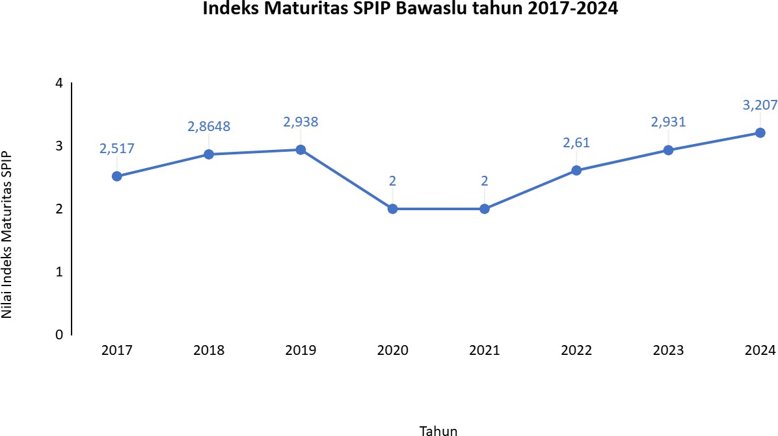
Grafik Perkembangan Indeks Maturitas SPIP Bawaslu Tahun 2017-2024

